system_deep_suspend_curr
测试仪器 | 万用表、稳压源
测试目的 | 测试芯片的deep和suspend电流
测试软件 | wpcdb
测试条件 | 稳压源给VBAT供电
测试方法 | 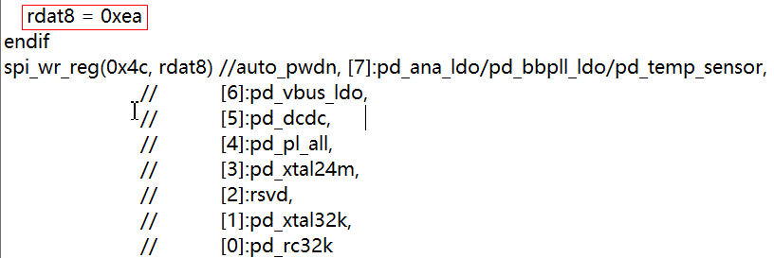 将万用表1置电流档，串进VBAT管脚(总电流)，通过Wpcdb配置不同模式，拔掉sws后读取万用表电流值, system on: system on->disable_gpio_ie system dis: system_dis->disable_gpio_ie deepsleep: sleep_mode -d x 2 0 -m spi shutdown: sleep_mode -d x 4 0 -m spi deep with ret 32k: sleep_mode -d x 3 32 -m spi deep with ret 64k: sleep_mode -d x 3 64 -m spi deep with ret 96k: sleep_mode -d x 3 96 -m spi suspend: sleep_mode -d x 1 0 -m spi
注意事项 | 1.需要拔掉sws然后记录电流值 2.运行脚本前，需先将万用表电流档位切到到mA档，待脚本运行结束，进入deep/suspend功耗时在切到uA档 3.deep和deep ret 32k~96k下，32k rc默认是关闭的,打开需要修改脚本里的rdat8 = 0xeb(default)→0xea,具体如右图红框所示
Temp(℃) | VOL(V) | Chip.NO | power on(mA) | system on(mA) | system dis(mA) | without 32krc |  |  |  |  |  | with 32krc
 |  |  |  |  |  | shutdown (uA) | deepsleep(uA) | deep ret 32k(uA) | deep ret 64k(uA) | deep ret 96k(uA) | suspend(uA) | deepsleep(uA) | deep ret 32k(uA) | deep ret 64k(uA) | deep ret 96k(uA)
25 | 4.2 | 1 | 3.31 | 4.46 | 1.15 | 0.47 | 0.89 | 1.59 | 1.80 | 2.08 | 20.99 | 1.23 | 1.83 | 2.14 | 2.44
 |  | 2 | 3.09 | 4.26 | 1.11 | 0.53 | 0.88 | 1.45 | 1.67 | 1.89 | 19.87 | 1.21 | 1.80 | 2.02 | 2.24
 |  | 3 | 3.17 | 4.41 | 1.12 | 0.59 | 0.94 | 1.54 | 1.78 | 1.99 | 19.97 | 1.26 | 1.85 | 2.10 | 2.34
 | 3.3 | 1 | 3.29 | 4.45 | 1.14 | 0.42 | 0.79 | 1.48 | 1.68 | 1.96 | 20.57 | 1.12 | 1.73 | 2.01 | 2.33
 |  | 2 | 3.07 | 4.25 | 1.10 | 0.43 | 0.78 | 1.35 | 1.57 | 1.78 | 19.37 | 1.11 | 1.69 | 1.91 | 2.13
 |  | 3 | 3.14 | 4.40 | 1.11 | 0.49 | 0.82 | 1.42 | 1.65 | 1.87 | 19.45 | 1.14 | 1.75 | 1.99 | 2.24
 | 1.8 | 1 | 3.21 | 4.55 | 1.25 | 0.27 | 0.59 | 1.31 | 1.48 | 1.76 | 19.59 | 0.84 | 1.47 | 1.75 | 2.05
 |  | 2 | 3.08 | 4.37 | 1.21 | 0.27 | 0.58 | 1.17 | 1.41 | 1.60 | 18.27 | 0.86 | 1.40 | 1.66 | 1.87
 |  | 3 | 3.19 | 4.55 | 1.22 | 0.29 | 0.60 | 1.19 | 1.45 | 1.66 | 18.30 | 0.85 | 1.46 | 1.70 | 1.93

上电波形
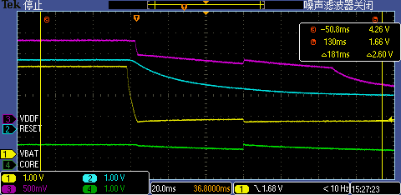
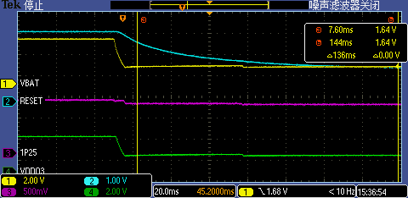
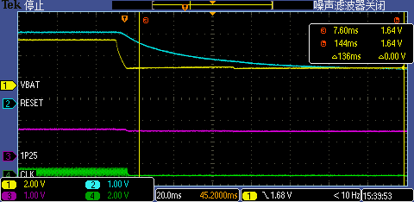
测试仪器 | 示波器、稳压源
测试软件 | N/A
测试目的 | 抓取各个管脚的上下电波形
供电模式 | Burning evk 3.3v给VBAT供电 Burning evk 5v给TL_VBUS供电
测试方法 | 示波器同时接4个需要测试的管脚，然后抓取上电波形
注意事项 | 1.Burning供电测试时需要先将EVK短接放电 2.Vbus供电时需要将VDDO3和VBAT短接
使用的是#1号芯片
Burning evk 3.3V_VBAT供电上电时序

VBAT上电到BOR release时间35.2us |  | BOR release到VDDF电压正常的时间2.0436ms | BOR release到CORE电压正常的时间9.484ms
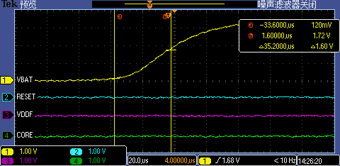
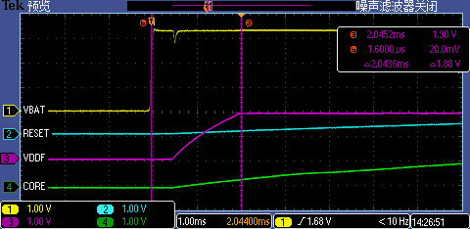
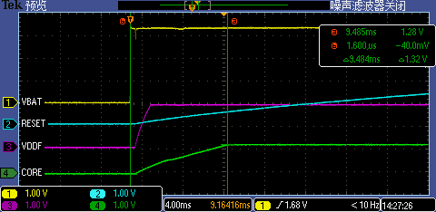

BOR release到POR release时间49.48ms |  | VDDF电压开始上升到POR release时间49ms | CORE电压开始上升到POR release时间48.98ms
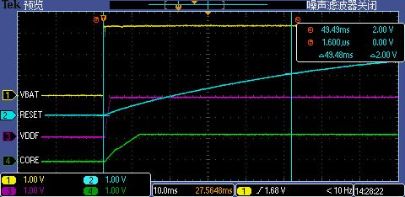
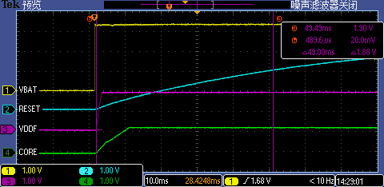
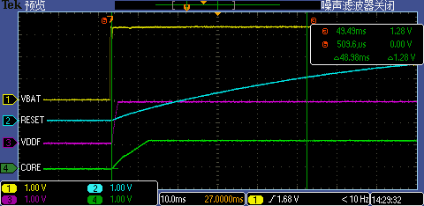

POR release到晶振起振的时间9.55ms |  | BOR release到晶振起振的时间57.75ms | VDDF电压开始上升到晶振起振的时间57.26ms
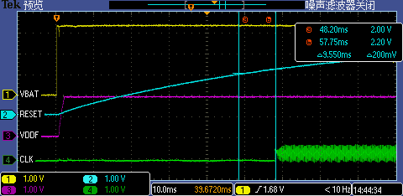
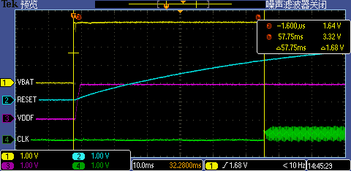
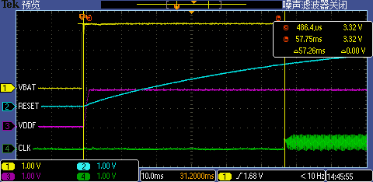

CORE电压开始上升到晶振起振的时间54.86ms |  | 1P25电压开始上升到晶振起振的时间57.7ms
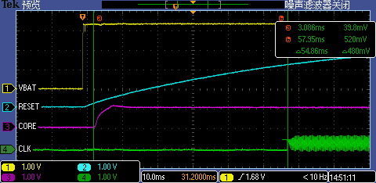
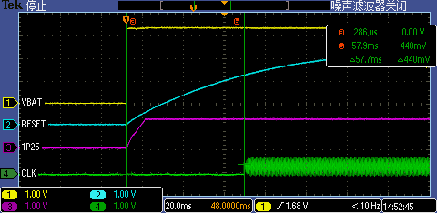
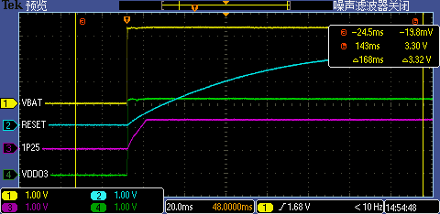

Burning evk 3.3V_VBAT供电各管脚下电波形
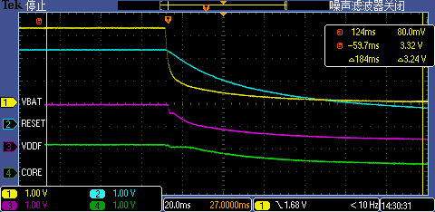
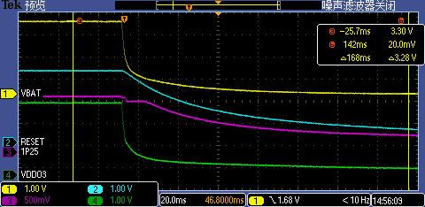
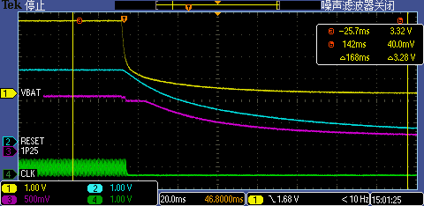

Burning evk 5V_TL_VBUS供电各管脚上电波形
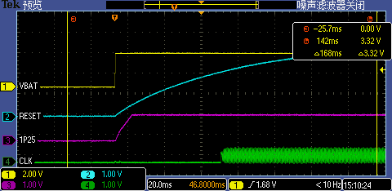
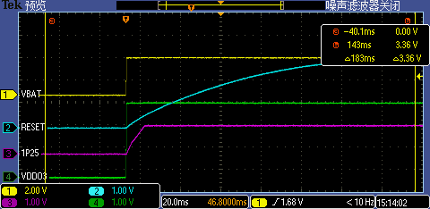
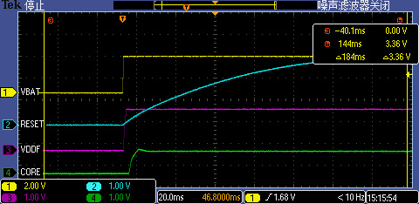

Burning evk 5V_TL_VBUS供电各管脚下电波形
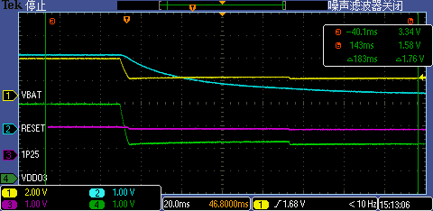
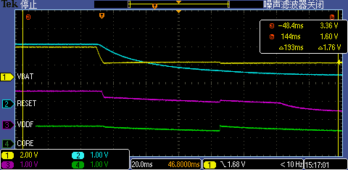

锂电池VBAT供电各管脚上电波形（实测4.21v)
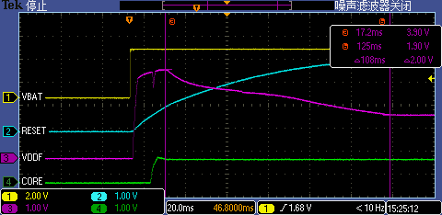
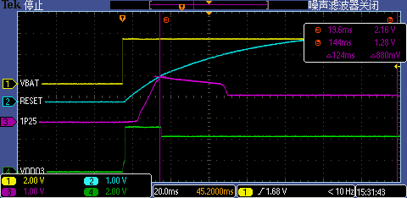
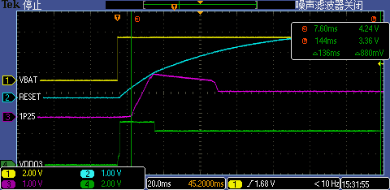

FLASH上电后抬高到3.9v |  | 1P25上电后抬高到2.16v | VDDO3上电后抬高到4.24v
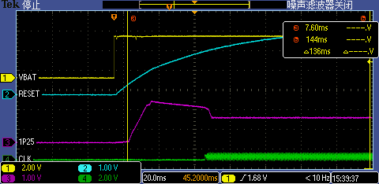

锂电池VBAT供电各管脚下电波形

